Sum 1 Rés
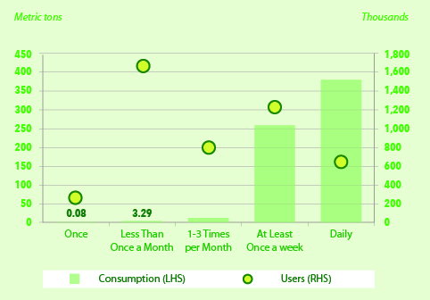
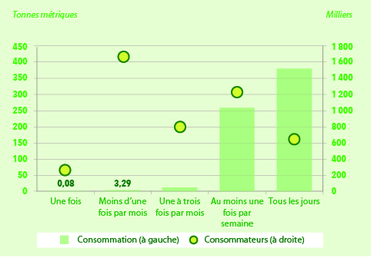
Annual Cannabis Users and Consumption by Use-Frequency Cohort, Aged 15 and Over, Canada, excluding Territories, Mid-point Estimates, 2018
Nombre de consommateurs de cannabis âgés de 15 ans et plus au Canada, à l'exclusion des territoires, et leur consommation, selon la fréquence de consommation annuelle, évaluation médiane, 2013

 |  | Once | Less Than Once a Month | 1-3 Times per Month | At Least Once a Week | Daily
 |  | Une fois | Moins d'une fois par mois | Une à trois fois par mois | Au moins une fois par semaine | Tous les jours
Annual Consumption (metric tons) | Consommation annuelle (tonnes métriques) | 0.08 | 3.29 | 12.93 | 258.63 | 380.27
Users (thousands) | Consommateurs (milliers) | 268 | 1,685 | 804 | 1,226 | 651

Sources: | Light, M. et al. (2014). Market Size and Demand for Marijuana in Colorado. The Marijuana Policy Group [for the Colorado Department of Revenue]. Retrieved from https://www.colorado.gov/pacific/sites/default/files/Market%20Size%20and%20Demand%20Study,%20July%209,%202014%5B1%5D.pdf.
 | PBO Calculations

Sources: | Light, M. et coll. (2014). Market Size and Demand for Marijuana in Colorado. The Marijuana Policy Group [for the Colorado Department of Revenue]. Document consultable au https://www.colorado.gov/pacific/sites/default/files/Market%20Size%20and%20Demand%20Study,% 20July%209,% 202014%5B1%5D.pdf [EN ANGLAIS SEULEMENT].
 | Calculs du DPB

Note: | Estimates do not take into account potential price-induced changes to consumption.

Note: | Ces évaluations ne tiennent pas compte des changements possibles à la consommation et attribuables au prix.

Sum 2 Rés
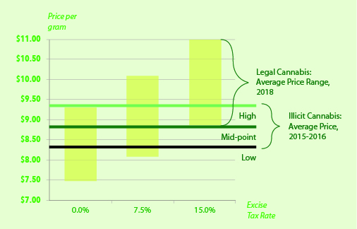
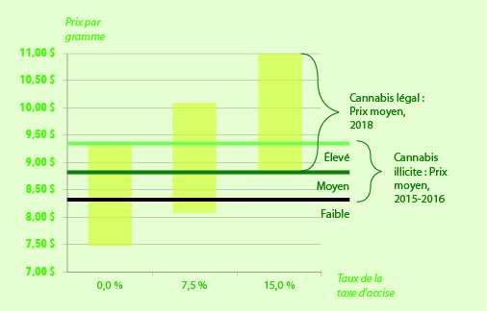
After-tax Legal and Illicit Cannabis Average Price, Canada
Prix moyens du cannabis légal et illicite après taxes, Canada

 |  | Legal Cannabis: Average Price, 2018
 |  | Cannabis Légal : Prix moyen, 2018
 |  | 0.0% Excise Tax Rate | 7.5% Excise Tax Rate | 15.0% Excise Tax Rate | Illicit Cannabis: Average Price, 2015-16 (price per gram)
 |  | 0,0% Taux de la taxe d'accise | 7,5% Taux de la taxe d'accise | 15,0% Taux de la taxe d'accise | Cannabis illicite : Prix moyen, 2015-2016 (prix par gramme)
Low Estimate | Estimation inférieure | $7.48 | $8.08 | $8.80 | $8.32
Mid-point Estimate | Estimation médiane | $8.41 | $9.09 | $9.89 | $8.84
High Estimate | Estimation supérieure | $9.34 | $10.10 | $10.99 | $9.36

Source: | PBO Calculations

Source: | Calculs du DPB

Note: | The after-tax legal price ranges include HST/GST/PST. The weighted average sales tax rate as 12.1 per cent in Canada in 2016.
 | The average price ranges for legal cannabis do not take into account several difficult-to-predict factors that could affect the price, such as regulatory burden, supply shortages, industry competition, choice of distribution model and industry response to illicit market prices.
 | Similarly, the illicit cannabis average price reflects estimates for 2015-16, not the prices when legalization occurs. These could either increase or (more likely) decrease.

Note: | Les prix du cannabis légal après taxes comprennent la TVH/TPS/TVP. Le taux de la taxe de vente moyen pondéré s’élève à 12,1 % au Canada en 2016.
 | Les fourchettes des prix moyens du cannabis légal ne tiennent pas compte de plusieurs facteurs difficiles à prévoir qui pourraient influer sur les prix, comme le fardeau réglementaire, les pénuries de stocks, la concurrence au sein de l’industrie, le choix du modèle de distribution et la réaction de l’industrie aux prix sur le marché illicite.
 | De la même manière, les prix moyens du cannabis illicite correspondent aux estimations de 2015-2016 et non aux prix lorsque le cannabis sera légalisé. Ces prix pourraient augmenter ou (plus vraisemblablement) diminuer.

Sum 3 Rés
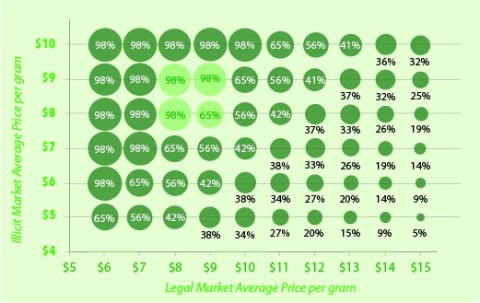
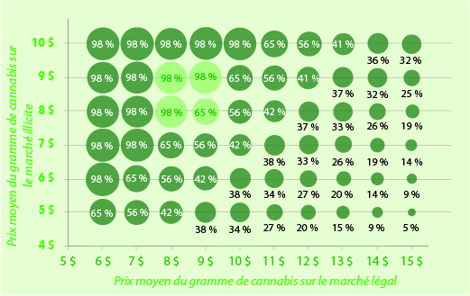
Estimated Legal Market Share of Resident Cannabis Consumption Volume in Canada, at Various Average Legal and Illicit Prices, 2018
Part de marché estimée du volume de cannabis légal consommé par les résidents du Canada, selon divers prix moyens du cannabis légal et illicite, 2018

 |  |  | Legal Market Average Price per gram
 |  |  | Prix moyen du gramme de cannabis sur le marché légal
 |  |  | $6.00 | $7.00 | $8.00 | $9.00 | $10.00 | $11.00 | $12.00 | $13.00 | $14.00 | $15.00
Illicit Market Average Price per gram | Prix moyen du gramme du cannabis sur le marché illicite | $5.00 | 65% | 56% | 42% | 38% | 34% | 27% | 20% | 15% | 9% | 5%
 |  | $6.00 | 98% | 65% | 56% | 42% | 38% | 34% | 27% | 20% | 14% | 9%
 |  | $7.00 | 98% | 98% | 65% | 56% | 42% | 38% | 33% | 26% | 19% | 14%
 |  | $8.00 | 98% | 98% | 98% | 65% | 56% | 42% | 37% | 33% | 26% | 19%
 |  | $9.00 | 98% | 98% | 98% | 98% | 65% | 56% | 41% | 37% | 32% | 25%
 |  | $10.00 | 98% | 98% | 98% | 98% | 98% | 65% | 56% | 41% | 36% | 32%

Source: | PBO Calculations

Source: | Calculs du DPB

Sum 4 Rés
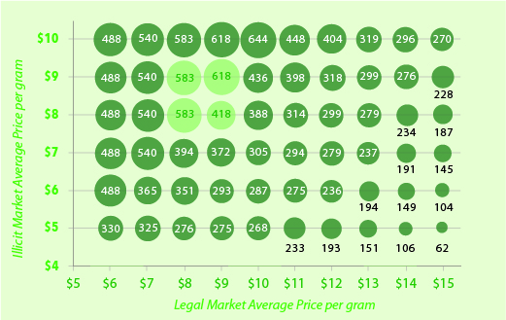
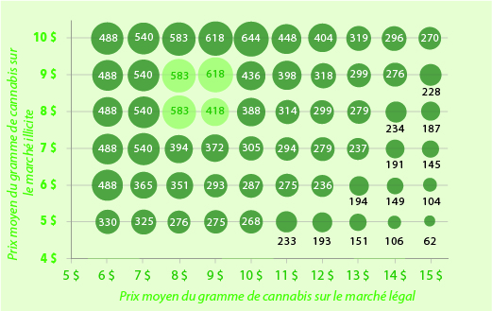
Projected HST/GST/PST Revenues from Resident Cannabis Consumption in Canada, Middle Estimate, 2018 ($ millions)
Recettes prévues tirées de la TVH, de la TPS et de la TVP perçues sur le cannabis consommé par les résidents du Canada, estimation médiane, 2018 (en millions $)

 |  |  | Legal Market Average Price per gram
 |  |  | Prix moyen du gramme de cannabis sur le marché légal
 |  |  | $6.00 | $7.00 | $8.00 | $9.00 | $10.00 | $11.00 | $12.00 | $13.00 | $14.00 | $15.00
Illicit Market Average Price per gram | Prix moyen du gramme du cannabis sur le marché illicite | $5.00 | 330 | 325 | 276 | 275 | 268 | 233 | 193 | 151 | 106 | 62
 |  | $6.00 | 488 | 365 | 351 | 293 | 287 | 275 | 236 | 194 | 149 | 104
 |  | $7.00 | 488 | 540 | 394 | 372 | 305 | 294 | 279 | 237 | 191 | 145
 |  | $8.00 | 488 | 540 | 583 | 418 | 388 | 314 | 299 | 279 | 234 | 187
 |  | $9.00 | 488 | 540 | 583 | 618 | 436 | 398 | 318 | 299 | 276 | 228
 |  | $10.00 | 488 | 540 | 583 | 618 | 644 | 448 | 404 | 319 | 296 | 270

Source: | PBO Calculations

Source: | Calculs du DPB

Note: | These fiscal estimates do not take potential tax evasion into account

Note: | Ces estimations financières ne tiennent pas compte de la possible évasion fiscale

F 2-1
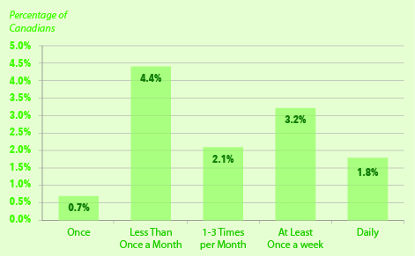
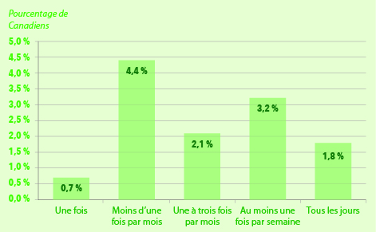
Reported Frequency of Cannabis Use among Past-Year Users, Aged 15 or Older, Canada excluding Territories, Mid-point Estimate, 2012
Fréquence de consommation déclarée de cannabis chez les consommateurs âgés de 15 ans et plus au Canada, sauf dans les territoires, au cours de la dernière année, évaluation médiane, 2012

 |  | Once | Less Than Once a Month | 1-3 Times per Month | At Least Once a Week | Daily
 |  | Une fois | Moins d'une fois par mois | Une à trois fois par mois | Au moins une fois par semaine | Tous les jours
Percentage of Canadians | Pourcentage de Canadiens | 0.7% | 4.4% | 2.1% | 3.2% | 1.8%

Sources: | Statistics Canada. (2015). Prevalence and correlates of marijuana use in Canada, 2012. Retrieved from http://www.statcan.gc.ca/pub/82-003-x/2015004/article/14158-eng.htm.
 | PBO Calculations

Sources: | Statistique Canada. (2015). Prévalence et corrélats de la consommation de marijuana au Canada, 2012. Document consultable au http://www.statcan.gc.ca/pub/82-003-x/2015004/article/14158-fra.htm.
 | Calculs du DPB

T 2-2
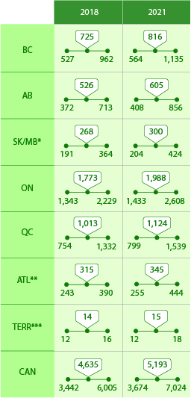
Projected Annual Cannabis Users by Region (thousands)
Nombre prévu de consommateurs de cannabis, par année (en milliers)

 |  |  | BC | AB | SK/MB* | ON | QC | ATL** | TERR*** | CAN
 |  |  | C-B | AB | SK/MB* | ON | QC | ATL** | TERR*** | CAN
2018 | Low Estimate | Estimation inférieure | 527 | 372 | 191 | 1,343 | 754 | 243 | 12 | 3,442
 | Mid-point Estimate | Estimation médiane | 725 | 526 | 268 | 1,773 | 1,013 | 315 | 14 | 4,635
 | High Estimate | Estimation supérieure | 962 | 713 | 364 | 2,229 | 1,332 | 390 | 16 | 6,005
2021 | Low Estimate | Estimation inférieure | 564 | 408 | 204 | 1,433 | 799 | 255 | 12 | 3,674
 | Mid-point Estimate | Estimation médiane | 816 | 605 | 300 | 1,988 | 1,124 | 345 | 15 | 5,193
 | High Estimate | Estimation supérieure | 1,135 | 856 | 424 | 2,608 | 1,539 | 444 | 18 | 7,024

Sources: | Statistics Canada. (2015). Prevalence and correlates of marijuana use in Canada, 2012. Retrieved from http://www.statcan.gc.ca/pub/82-003-x/2015004/article/14158-eng.htm.
 | Statistics Canada. (2014). Population Projections for Canada (2013 to 2063), Provinces and Territories (2013 to 2038). Retrieved from http://www.statcan.gc.ca/pub/91-520-x/91-520-x2014001-eng.htm.
 | Kilmer, B. et al. (2013a). Before the Grand Opening: Measuring Washington State’s Marijuana market in the Last Year Before Legalized Commercial Sales, RAND Corporation. Retrieved from http://www.rand.org/pubs/research_reports/RR466.html.
 | Kilmer, B. et al. (2013b). Before the Grand Opening: Measuring Washington State’s Marijuana Market in the Last Year Before Legalized Commercial Sales (Appendixes A, B, and C). RAND Corporation. Retrieved from http://www.rand.org/content/dam/rand/pubs/research_reports/RR400/RR466/RAND_RR466.appendixes.pdf.
 | PBO Calculations

Sources: | Statistique Canada. (2015). Prévalence et corrélats de la consommation de marijuana au Canada, 2012. Document consultable au http://www.statcan.gc.ca/pub/82-003-x/2015004/article/14158-fra.htm.
 | Statistique Canada. (2014). Projections démographiques pour le Canada (2013 à 2063), les provinces et les territoires (2013 à 2038). Document consultable au http://www.statcan.gc.ca/pub/91-520-x/91-520-x2014001-fra.htm.
 | Kilmer, B. et coll. (2013a). Before the Grand Opening: Measuring Washington State’s Marijuana market in the Last Year Before Legalized Commercial Sales, RAND Corporation. Document consultable au http://www.rand.org/pubs/research_reports/RR466.html [EN ANGLAIS SEULEMENT].
 | Kilmer, B. et coll. (2013b). Before the Grand Opening: Measuring Washington State’s Marijuana Market in the Last Year Before Legalized Commercial Sales (Appendixes A, B, and C). RAND Corporation. Document consultable au http://www.rand.org/content/dam/rand/pubs/research_reports/RR400/RR466/RAND_RR466.appendixes.pdf [EN ANGLAIS SEULEMENT].
 | Calculs du DPB

Notes: | * ‘SK/MB’ refers to Saskatchewan and Manitoba.
 | ** ‘ATL’ refers to the Atlantic provinces, and includes New Brunswick, Nova Scotia, Prince Edward Island, and Newfoundland and Labrador.
 | ***’TERR’ refers to the Territories, and includes Yukon, Northwest Territories, and Nunavut.
 | Totals may not add due to rounding.
 | Estimates do not take into account potential price-induced changes to consumption.

Notes: | * « SK/MB » fait référence à la Saskatchewan et au Manitoba.
 | ** « ATL » fait référence aux provinces de l’Atlantique et comprend le Nouveau-Brunswick, la Nouvelle-Écosse, l’Île-du-Prince-Édouard et Terre Neuve-et-Labrador.
 | ***« TERR » fait référence aux territoires et comprend le Yukon, les Territoires du Nord-Ouest et le Nunavut.
 | Les chiffres étant arrondis, leur somme peut ne pas correspondre au total indiqué.
 | Les évaluations ne tiennent pas compte des changements possibles à la consommation et attribuables au prix.

F 2-2
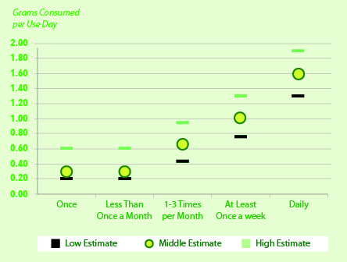
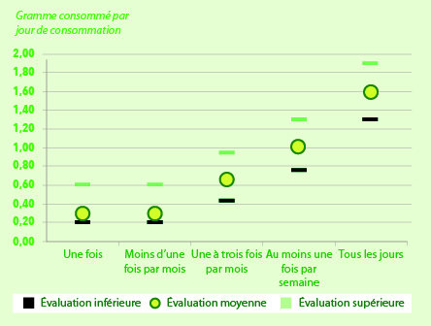
Average Cannabis Consumption per Use Day, by User Group (grams)
Consommation moyenne de cannabis par jour de consommation, selon le group de consommateur

 |  | Once | Less Than Once a Month | 1-3 Times per Month | At Least Once a Week | Daily
 |  | Une fois | Moins d'une fois par mois | Une à trois fois par mois | Au moins une fois par semaine | Tous les jours
Low Estimate | Évaluation inférieure | 0.20 | 0.20 | 0.43 | 0.75 | 1.30
Mid-point Estimate | Évaluation moyenne | 0.30 | 0.30 | 0.67 | 1.01 | 1.60
High Estimate | Évaluation supérieure | 0.60 | 0.60 | 0.95 | 1.30 | 1.90

Sources: | PBO Calculations, based on Light, M. et al. (2014). Market Size and Demand for Marijuana in Colorado. The Marijuana Policy Group [for the Colorado Department of Revenue]. Retrieved from https://www.colorado.gov/pacific/sites/default/files/Market%20Size%20and%20Demand%20Study,%20July%209,%202014%5B1%5D.pdf.

Sources: | Calculs du DPB fondés sur Light, M. et coll. (2014). Market Size and Demand for Marijuana in Colorado. The Marijuana Policy Group [for the Colorado Department of Revenue]. Document consultable au https://www.colorado.gov/pacific/sites/default/files/Market%20Size%20and%20Demand%20Study,% 20July%209,% 202014%5B1%5D.pdf [EN ANGLAIS SEULEMENT].

T 2-4
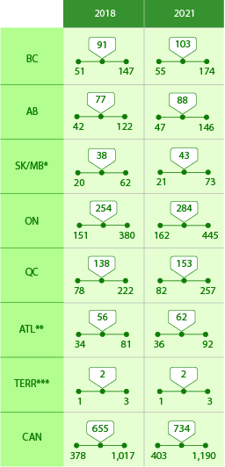

Aggregate Resident Cannabis Consumption by Region (metric tons)
Consommation globale de cannabis des résidents, par région (en tonnes métriques)

 |  |  | BC | AB | SK/MB* | ON | QC | ATL** | TERR*** | CAN
 |  |  | C-B | AB | SK/MB* | ON | QC | ATL** | TERR*** | CAN
2018 | Low Estimate | Estimation inférieure | 51 | 42 | 20 | 151 | 78 | 34 | 1 | 378
 | Mid-point Estimate | Estimation médiane | 91 | 77 | 38 | 254 | 138 | 56 | 2 | 655
 | High Estimate | Estimation supérieure | 147 | 122 | 62 | 380 | 222 | 81 | 3 | 1,017
2021 | Low Estimate | Estimation inférieure | 55 | 47 | 21 | 162 | 82 | 36 | 1 | 403
 | Mid-point Estimate | Estimation médiane | 103 | 88 | 43 | 284 | 153 | 62 | 2 | 734
 | High Estimate | Estimation supérieure | 174 | 146 | 73 | 445 | 257 | 92 | 3 | 1,190

Sources: | Light, M. et al. (2014). Market Size and Demand for Marijuana in Colorado. The Marijuana Policy Group [for the Colorado Department of Revenue]. Retrieved from https://www.colorado.gov/pacific/sites/default/files/Market%20Size%20and%20Demand%20Study,%20July%209,%202014%5B1%5D.pdf.
 | PBO Calculations

Sources: | Light, M. et coll. (2014). Market Size and Demand for Marijuana in Colorado. The Marijuana Policy Group [for the Colorado Department of Revenue]. Document consultable au https://www.colorado.gov/pacific/sites/default/files/Market%20Size%20and%20Demand%20Study,% 20July%209,% 202014%5B1%5D.pdf [EN ANGLAIS SEULEMENT].
 | Calculs du DPB

Notes: | * ‘SK/MB’ refers to Saskatchewan and Manitoba.
 | ** ‘ATL’ refers to the Atlantic provinces, and includes New Brunswick, Nova Scotia, Prince Edward Island, and Newfoundland and Labrador.
 | ***’TERR’ refers to the Territories, and includes Yukon, Northwest Territories, and Nunavut.
 | Totals may not add due to rounding.
 | Estimates do not take into account potential price-induced changes to consumption.

Notes: | * « SK/MB » fait référence à la Saskatchewan et au Manitoba.
 | ** « ATL » fait référence aux provinces de l’Atlantique et comprend le Nouveau-Brunswick, la Nouvelle-Écosse, l’Île-du-Prince-Édouard et Terre Neuve-et-Labrador.
 | ***« TERR » fait référence aux territoires et comprend le Yukon, les Territoires du Nord-Ouest et le Nunavut.
 | Les chiffres étant arrondis, leur somme peut ne pas correspondre au total indiqué.
 | Les évaluations ne tiennent pas compte des changements possibles à la consommation et attribuables au prix.

F 3-1
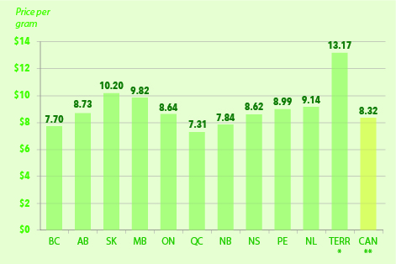
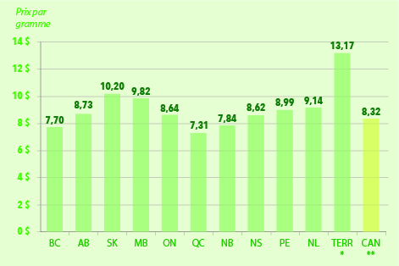
Average Cannabis Prices by Region, 2015-16
Prix moyen du cannabis par région en 2015-2016

 |  | BC | AB | SK | MB | ON | QC | NB | NS | PE | NL | TERR* | CAN**
 |  | C-B | AB | SK | MB | ON | QC | N.-B. | N.-É. | Î.-P.-É. | T.-N.-L. | TERR* | CAN**
Price per gram | Prix par gramme | $7.70 | $8.73 | $10.20 | $9.82 | $8.64 | $7.31 | $7.84 | $8.62 | $8.99 | $9.14 | $13.17 | $8.32

Sources: | Price of Weed (2016). What is Marijuana Really Worth? Retrieved from http://www.priceofweed.com/.
 | Canadian Community Health Survey - Mental Health (2012)
 | Customized data from Michelle Rotermann
 | PBO Calculations

Sources: | Price of Weed (2016). What is Marijuana Really Worth? Document consultable au http://www.priceofweed.com/ [EN ANGLAIS SEULEMENT].
 | Enquête de 2012 sur la santé dans les collectivités canadiennes - santé mentale (2012)
 | Données personnalisées par Michelle Rotermann
 | Calculs du DPB

Notes: | * TERR represents Yukon, Northwest Territories, and Nunavut.
 | ** A price of $8.32/g for Canada is a regionally-weighted average.
 | Results for the Prairie provinces, the Atlantic provinces, and the Territories should be treated with caution due to small sample size.

Notes: | * TERR représente le Yukon, les Territoires du Nord-Ouest et le Nunavut.
 | ** Le prix de 8,32 $/g est le prix moyen canadien pondéré en fonction de la région.
 | Il faut traiter les résultats des provinces des Prairies, de l’Atlantique et des territoires avec prudence en raison de la petite taille de l’échantillon.

F 3-2
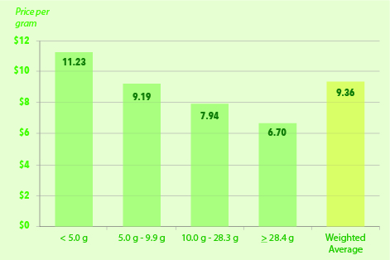
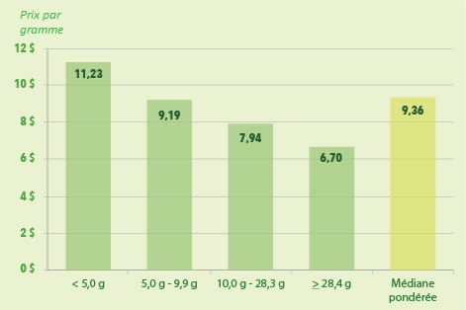
Average Cannabis Prices by Purchase-Quantity, 2015-16
Prix moyen du cannabis par quantité achetée en 2015-2016

 |  | < 5.0 g | 5.0 g - 9.9 g | 10.0 g - 28.3 g | ≥ 28.4 g | Weighted Average
 |  | < 5,0 g | 5,0 g - 9,9 g | 10,0 g - 28,3 g | ≥ 28,4 g | Médiane pondérée
Price per gram | Prix par gramme | $11.23 | $9.19 | $7.94 | $6.70 | $9.36

Sources: | Price of Weed (2016). What is Marijuana Really Worth? Retrieved from http://www.priceofweed.com/.
 | Caulkins, J. and R. Pacula. (2006). Marijuana Markets: Inferences from Reports by the Household Population. Journal of Drug Issues, 36(1), 173-200.
 | PBO Calculations

Sources: | Price of Weed (2016). What is Marijuana Really Worth? Document consultable au http://www.priceofweed.com/ [EN ANGLAIS SEULEMENT].
 | Caulkins, J. et R. Pacula. (2006). Marijuana Markets: Inferences from Reports by the Household Population. Journal of Drug Issues, 36(1), 173-200.
 | Calculs du DPB

Note: | * A price of $9.36/g is a purchase-quantity-weighted average.

Note: | * Le prix de 9,36 $/g est le prix moyen canadien pondéré en fonction de la quantité achetée.

T 3-1
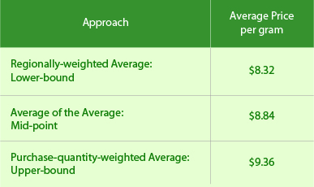
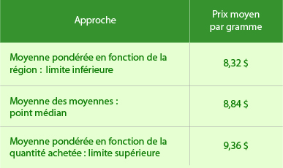
Average Cannabis Prices in Canada, 2015-16
Prix moyen du cannabis au Canada en 2015-2016

Approach |  | Average Price per gram
Approche |  | Prix moyen par gramme
Regionally-weighted Average: Lower-bound | Moyenne pondérée en fonction de la région : limite inférieure | $8.32
Average of the Average: Mid-point | Moyenne des moyennes : point médian | $8.84
Purchase-quantity-weighted Average: Upper-bound | Moyenne pondérée en fonction de la quantité achetée : limite supérieure | $9.36

Sources: | PBO Calculations

Sources: | Calculs du DPB

T 3-2
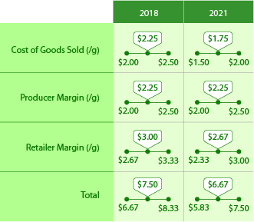
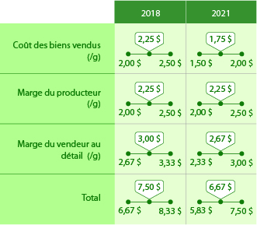
Legalized Dried Cannabis Average Pre-Tax Price Projection
Prix moyen prévu du cannabis séché légal avant taxes

 |  |  | Cost of Goods sold (/g) | Producer Margin (/g) | Retailer Margin (/g) | Total
 |  |  | Coût des biens vendus (/g) | Marge du producteur (/g) | Marge du vendeur au détail (/g) | Total
2018 | Low Estimate | Estimation inférieure | $2.00 | $2.00 | $2.67 | $6.67
 | Mid-point Estimate | Estimation médiane | $2.25 | $2.25 | $3.00 | $7.50
 | High Estimate | Estimation supérieure | $2.50 | $2.50 | $3.33 | $8.33
2021 | Low Estimate | Estimation inférieure | $1.50 | $2.00 | $2.33 | $5.83
 | Mid-point Estimate | Estimation médiane | $1.75 | $2.25 | $2.67 | $6.67
 | High Estimate | Estimation supérieure | $2.00 | $2.50 | $3.00 | $7.50

Sources: | Industry financial statements
 | Consultation with industry representatives
 | PBO Calculations

Sources: | États financiers d'industrie
 | Consultations avec des représentants de l'industrie
 | Calculs du DPB

F 3-3
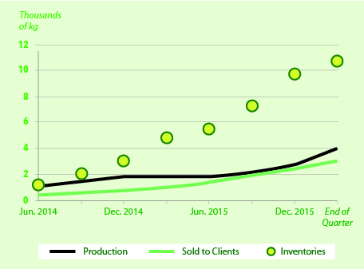
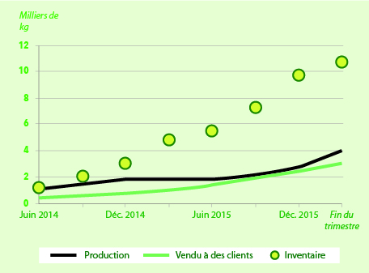
Dried Medical Cannabis Produced, Sold, and Inventoried by Licensed Producers, by Quarter (thousands of kilgrograms)
Quantité de cannabis séché à des fins médicales produite, vendue et dénombrée par producteur autorisé et par trimestre (en milliers de kilogrammes)

 |  | Jun. 2014 | Sep. 2014 | Dec. 2014 | Mar. 2015 | Jun. 2015 | Sep. 2015 | Dec. 2015 | Mar. 2016
 |  | Juin 2014 | Sep. 2014 | Déc. 2014 | Mars 2015 | Juin 2015 | Sep. 2015 | Déc. 2015 | Mars 2016
Production | Production | 1,020 | 1,435 | 1,809 | 1,786 | 1,867 | 2,142 | 2,684 | 4,037
Sold to Clients | Vendu à des clients | 408 | 596 | 789 | 979 | 1,371 | 1,873 | 2,481 | 3,082
Inventories | Inventaire | 1,134 | 2,021 | 2,994 | 4,810 | 5,445 | 7,312 | 9,729 | 10,695

Sources: | Health Canada. (2016b). Medical Use of Marijuana – Market Data. Retrieved from http://www.hc-sc.gc.ca/dhp-mps/marihuana/info/market-marche-eng.php.
 | PBO Calculations

Sources: | Santé Canada. (2016b). Usage de la marijuana à des fins médicales – Données sur le marché. Document consultable au http://www.hc-sc.gc.ca/dhp-mps/marihuana/info/market-marche-fra.php.
 | Calculs du DPB

F 4-1
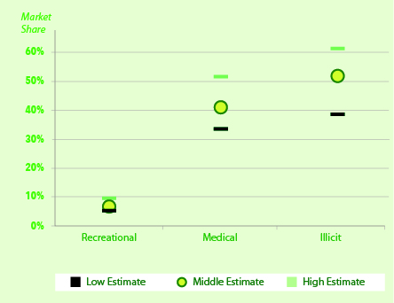
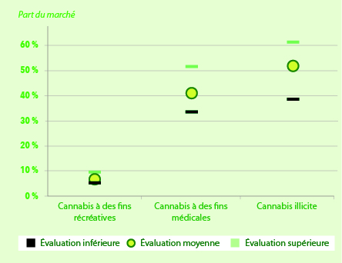
Estimated Cannabis Market Share in Colorado, 2014
Part estimée du marché du cannabis au Colorado en 2014

 |  | Recreational Cannabis | Medical Cannabis | Illicit Cannabis
 |  | Cannabis à des fins récréatives | Cannabis à des fins médicales | Cannabis illicite
Low Estimate | Estimation inférieure | 5.2% | 33.6% | 38.6%
Mid-point Estimate | Estimation médiane | 7.1% | 40.9% | 52.0%
High Estimate | Estimation supérieure | 9.7% | 51.7% | 61.2%

Sources: | Colorado Department of Revenue. (2015). Annual Update: Enforcement Division – Marijuana. Retrieved from https://www.colorado.gov/pacific/sites/default/files/2014%20MED%20Annual%20Report_1.pdf.
 | Light, M. et al. (2014). Market Size and Demand for Marijuana in Colorado. The Marijuana Policy Group [for the Colorado Department of Revenue]. Retrieved from https://www.colorado.gov/pacific/sites/default/files/Market%20Size%20and%20Demand%20Study,%20July%209,%202014%5B1%5D.pdf.
 | PBO Calculations

Sources: | Département du Revenu du Colorado. (2015). Annual Update : Enforcement Division – Marijuana. Document consultable au https://www.colorado.gov/pacific/sites/default/files/2014%20MED%20Annual%20Report_1.pdf [EN ANGLAIS SEULEMENT].
 | Light, M. et coll. (2014). Market Size and Demand for Marijuana in Colorado. The Marijuana Policy Group [for the Colorado Department of Revenue]. Document consultable au https://www.colorado.gov/pacific/sites/default/files/Market%20Size%20and%20Demand%20Study,% 20July%209,% 202014%5B1%5D.pdf [EN ANGLAIS SEULEMENT].
 | Calculs du DPB

T 5-1
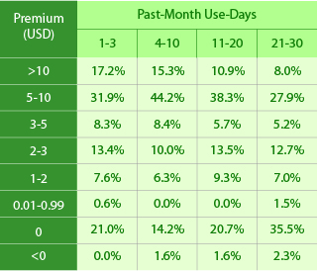
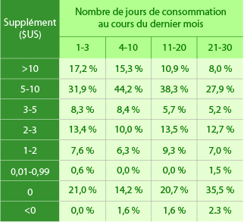
Respondents Willing to Pay a Premium to Obtain Legal, as Opposed to Black-Market, Cannabis (Cannabis Consumption Survey, Washington State, 2013)
Nombre de répondants prêts à payer un supplément en vue d'obtenir du cannabis légal par rapport à du cannabis provenant du marché noir (Cannabis Consumption Survey, État de Washington, 2013)

 |  |  |  | Past-Month Use-Days
 |  |  |  | Nombre de jours de consommation au cours du dernier mois
 |  |  |  | 1-3 | 4-10 | 11-20 | 21-30
Premium (USD) | Supplément ($US) | >10 | >10 | 17.2% | 15.3% | 10.9% | 8.0%
 |  | 5-10 | 5-10 | 31.9% | 44.2% | 38.3% | 27.9%
 |  | 3-5 | 3-5 | 8.3% | 8.4% | 5.7% | 5.2%
 |  | 2-3 | 2-3 | 13.4% | 10.0% | 13.5% | 12.7%
 |  | 1-2 | 1-2 | 7.6% | 6.3% | 9.3% | 7.0%
 |  | 0.01-0.99 | 0,01-0,99 | 0.6% | 0.0% | 0.0% | 1.5%
 |  | 0 | 0 | 21.0% | 14.2% | 20.7% | 35.5%
 |  | <0 | <0 | 0.0% | 1.6% | 1.6% | 2.3%

Source: | Caulkins, J. et al. (2015). Considering Marijuana Legalization: Insights for Vermont and Other Jurisdictions. RAND Corporation. Retrieved from http://www.rand.org/pubs/research_reports/RR864.html. Based on analysis from the Cannabis Consumption Survey (Washington State)
 | PBO Calculations

Source: | Caulkins, J. et coll. (2015). Considering Marijuana Legalization: Insights for Vermont and Other Jurisdictions. RAND Corporation. Document consultable au http://www.rand.org/pubs/research_reports/RR864.html [EN ANGLAIS SEULEMENT]. D’après le Cannabis Consumption Survey (État de Washington)
 | Calculs du DPB

Notes: | The number in each cell represents the percentage of respondents within that number of use-days willing to pay that amount extra for legal cannabis.
 | Numbers may not add due to rounding.

Notes: | Le chiffre figurant dans chaque cellule représente le pourcentage de répondants consommant du cannabis pendant le nombre de jours indiqués et étant prêts à payer cette somme supplémentaire pour obtenir du cannabis légal.
 | Les chiffres étant arrondis, leur somme peut ne pas correspondre au total indiqué.

F 5-2
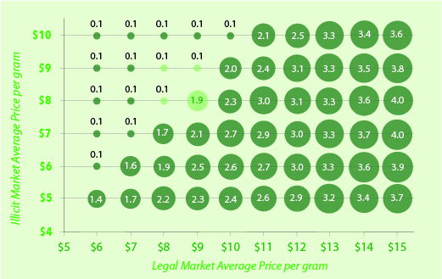
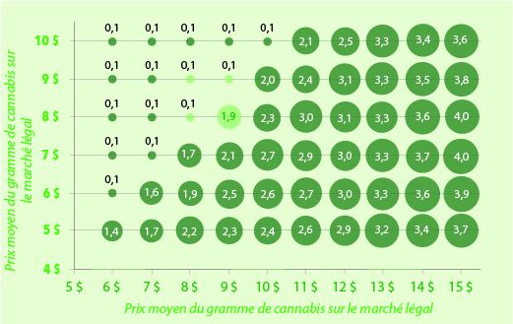
Projected Resident Illicit Cannabis Expenditures in Canada, at Various Average Legal and Illicit Prices, Middle Estimate, 2018 ($ billions)
Dépenses prévues des résidents du Canada en cannabis illicite, selon divers prix moyens du cannabis légal et illicite, estimation médiane, 2018 (en milliards $)

 |  |  | Legal Market Average Price per gram
 |  |  | Prix moyen du gramme de cannabis sur le marché légal
 |  |  | $6.00 | $7.00 | $8.00 | $9.00 | $10.00 | $11.00 | $12.00 | $13.00 | $14.00 | $15.00
Illicit Market Average Price per gram | Prix moyen du gramme du cannabis sur le marché illicite | $5.00 | 1.4 | 1.7 | 2.2 | 2.3 | 2.4 | 2.6 | 2.9 | 3.2 | 3.4 | 3.7
 |  | $6.00 | 0.1 | 1.6 | 1.9 | 2.5 | 2.6 | 2.7 | 3.0 | 3.3 | 3.6 | 3.9
 |  | $7.00 | 0.1 | 0.1 | 1.7 | 2.1 | 2.7 | 2.9 | 3.0 | 3.3 | 3.7 | 4.0
 |  | $8.00 | 0.1 | 0.1 | 0.1 | 1.9 | 2.3 | 3.0 | 3.1 | 3.3 | 3.6 | 4.0
 |  | $9.00 | 0.1 | 0.1 | 0.1 | 0.1 | 2.0 | 2.4 | 3.1 | 3.3 | 3.5 | 3.8
 |  | $10.00 | 0.1 | 0.1 | 0.1 | 0.1 | 0.1 | 2.1 | 2.5 | 3.3 | 3.4 | 3.6

Source: | PBO Calculations

Source: | Calculs du DPB

F 5-3
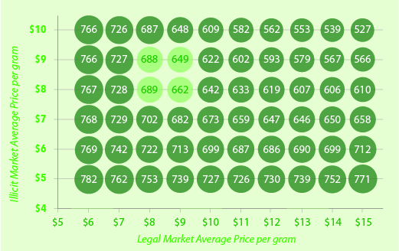
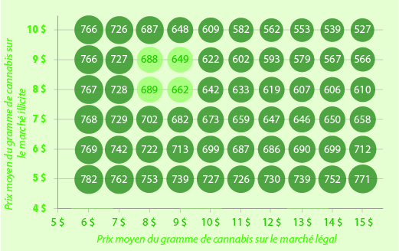
Projected Resident Cannabis Consumption Volume in Canada, at Various Average Legal and Illicit Prices, Middle Estimate, 2018 (metric tons)
Volume prévu de cannabis consommé par les résidents du Canada, selon divers prix moyens du cannabis légal et illicite, évaluation médiane, 2018 (en tonnes métriques)

 |  |  | Legal Market Average Price per gram
 |  |  | Prix moyen du gramme de cannabis sur le marché légal
 |  |  | $6.00 | $7.00 | $8.00 | $9.00 | $10.00 | $11.00 | $12.00 | $13.00 | $14.00 | $15.00
Illicit Market Average Price per gram | Prix moyen du gramme du cannabis sur le marché illicite | $5.00 | 782 | 762 | 753 | 739 | 727 | 726 | 730 | 739 | 752 | 771
 |  | $6.00 | 769 | 742 | 722 | 713 | 699 | 687 | 686 | 690 | 699 | 712
 |  | $7.00 | 768 | 729 | 702 | 682 | 673 | 659 | 647 | 646 | 650 | 658
 |  | $8.00 | 767 | 728 | 689 | 662 | 642 | 633 | 619 | 607 | 606 | 610
 |  | $9.00 | 766 | 727 | 688 | 649 | 622 | 602 | 593 | 579 | 567 | 566
 |  | $10.00 | 766 | 726 | 687 | 648 | 609 | 582 | 562 | 553 | 539 | 527

Source: | PBO Calculations

Source: | Calculs du DPB

F 5-4
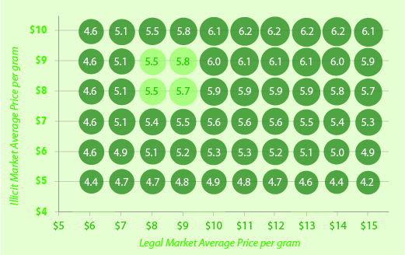
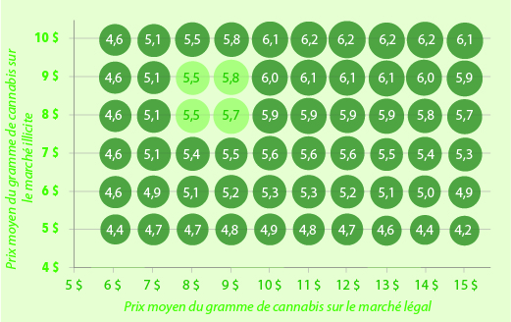
Projected Total Resident After-tax Cannabis Expenditure in Canada, at Various Average Legal and Illicit Prices, Middle Estimate, 2018 ($ billions)
Dépenses totales prévues après taxes des résidents du Canada en cannabis, selon divers prix moyens du cannabis légal et illicite, estimation médiane, 2018 (en milliards $)

 |  |  | Legal Market Average Price per gram
 |  |  | Prix moyen du gramme de cannabis sur le marché légal
 |  |  | $6.00 | $7.00 | $8.00 | $9.00 | $10.00 | $11.00 | $12.00 | $13.00 | $14.00 | $15.00
Illicit Market Average Price per gram | Prix moyen du gramme du cannabis sur le marché illicite | $5.00 | 4.4 | 4.7 | 4.7 | 4.8 | 4.9 | 4.8 | 4.7 | 4.6 | 4.4 | 4.2
 |  | $6.00 | 4.6 | 4.9 | 5.1 | 5.2 | 5.3 | 5.3 | 5.2 | 5.1 | 5.0 | 4.9
 |  | $7.00 | 4.6 | 5.1 | 5.4 | 5.5 | 5.6 | 5.6 | 5.6 | 5.5 | 5.4 | 5.3
 |  | $8.00 | 4.6 | 5.1 | 5.5 | 5.7 | 5.9 | 5.9 | 5.9 | 5.9 | 5.8 | 5.7
 |  | $9.00 | 4.6 | 5.1 | 5.5 | 5.8 | 6.0 | 6.1 | 6.1 | 6.1 | 6.0 | 5.9
 |  | $10.00 | 4.6 | 5.1 | 5.5 | 5.8 | 6.1 | 6.2 | 6.2 | 6.2 | 6.2 | 6.1

Source: | PBO Calculations

Source: | Calculs du DPB

F A1-1
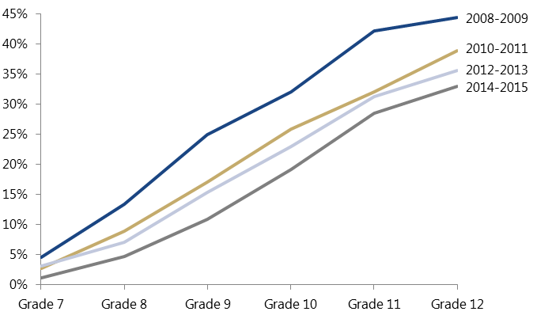
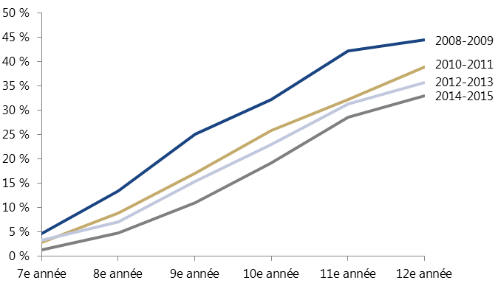
Reported Past-Year Cannabis Consumption among Canada Youth, by Grade and Year
Consommation déclarée de cannabis au cours de la dernière année chez les jeunes Canadiens, par année d'études et par année

 | Grade 7 | Grade 8 | Grade 9 | Grade 10 | Grade 11 | Grade 12
 | 7e année | 8e année | 9e année | 10e année | 11e année | 12e année
2008-2009 | 4.6% | 13.4% | 25.0% | 32.1% | 42.2% | 44.4%
2010-2011 | 2.8% | 8.9% | 17.1% | 25.8% | 32.1% | 38.9%
2012-2013 | 3.2% | 7.1% | 15.4% | 23.0% | 31.2% | 35.6%
2014-2015 | 1.2% | 4.7% | 10.9% | 19.2% | 28.5% | 33.0%

Sources: | Health Canada (multiple years) Youth Smoking Survey
 | Health Canada. (2016a). Canadian Student Tobacco, Alcohol and Drugs Survey (CSTADS) – Detailed Tables for 2014-15. Retrieved from http://healthycanadians.gc.ca/science-research-sciences-recherches/data-donnees/cstads-ectade/tables-tableaux-2014-15-eng.php#t19.
 | PBO Calculations

Sources: | Enquête sur le tabagisme chez les jeunes, Santé Canada (plusieurs années)
 | Santé Canada. (2016a). Enquête canadienne sur le tabac, l’alcool et les drogues chez les élèves (ECTADE) – Tableaux détaillés de 2014-15. Document consultable au http://canadiensensante.gc.ca/science-research-sciences-recherches/data-donnees/cstads-ectade/tables-tableaux-2014-15-fra.php.
 | Calculs du DPB

F A3-1
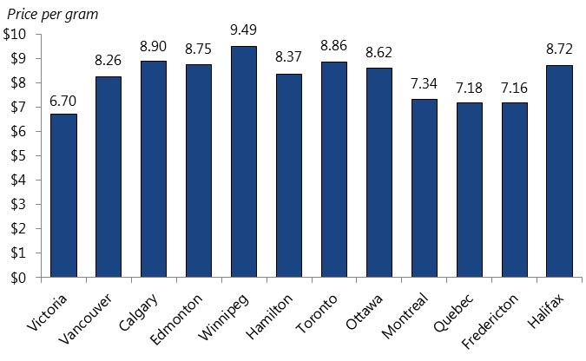
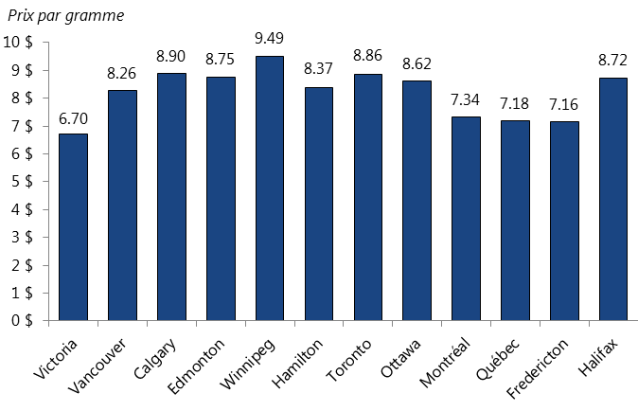
Average Cannabis Prices in Select Cities, 2015-16
Prix moyen du cannabis dans certaines villes, 2015-2016

 |  | Victoria | Vancouver | Calgary | Edmonton | Winnipeg | Hamilton | Toronto | Ottawa | Montreal | Quebec | Fredericton | Halifax
 |  | Victoria | Vancouver | Calgary | Edmonton | Winnipeg | Hamilton | Toronto | Ottawa | Montréal | Québec | Fredericton | Halifax
Price per gram | Prix par gramme | $6.70 | $8.26 | $8.90 | $8.75 | $9.49 | $8.37 | $8.86 | $8.62 | $7.34 | $7.18 | $7.16 | $8.72

Sources: | Price of Weed (2016). What is Marijuana Really Worth? Retrieved from http://www.priceofweed.com/.
 | Canadian Community Health Survey - Mental Health (2012)
 | Customized data from Michelle Rotermann
 | PBO Calculations

Sources: | Price of Weed (2016). What is Marijuana Really Worth? Document consultable au http://www.priceofweed.com/ [EN ANGLAIS SEULEMENT].
 | Enquête de 2012 sur la santé dans les collectivités canadiennes - santé mentale (2012)
 | Données personnalisées par Michelle Rotermann
 | Calculs du DPB

Notes: | Results for the above cities should be treated with caution due to small sample size. They should not be compared with PBO’s calculation of the average price of cannabis in Canada, since these municipal results have not been weighted by purchase-quantity.

Notes: | Il faut traiter les résultats indiqués pour les villes ci-dessus avec prudence en raison de la petite taille de l’échantillon. Il ne faut pas les comparer avec le calcul du prix moyen du cannabis au Canada effectué par le DPB, puisque les résultats pour les villes n’ont pas été pondérés en fonction de la quantité achetée.

F A3-2
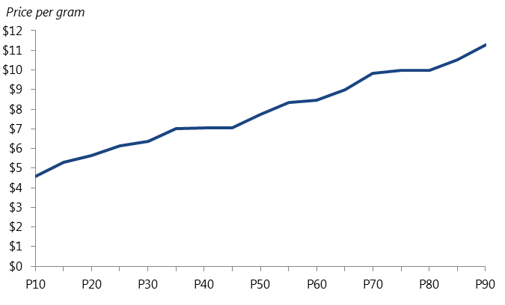
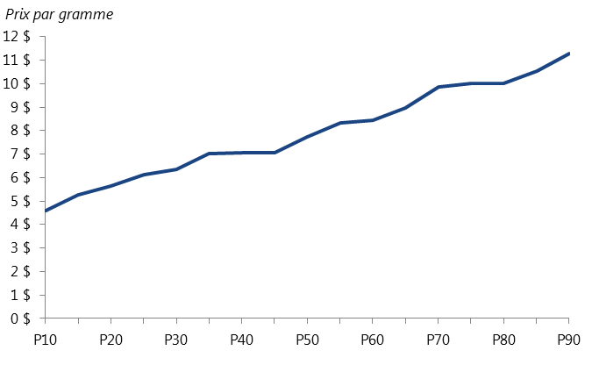
Cannabis Prices by Transaction-value Percentile, 2015-16
Prix du cannabis par percentile de la valeur transactionnelle, 2015-2016

 |  | P10 | P15 | P20 | P25 | P30 | P35 | P40 | P45 | P50 | P55 | P60 | P65 | P70 | P75 | P80 | P85 | P90
Price per gram | Prix par gramme | $4.58 | $5.28 | $5.63 | $6.14 | $6.35 | $7.03 | $7.04 | $7.06 | $7.75 | $8.34 | $8.45 | $8.97 | $9.84 | $10.00 | $10.00 | $10.52 | $11.27

Sources: | Price of Weed (2016). What is Marijuana Really Worth? Retrieved from http://www.priceofweed.com/.
 | PBO Calculations

Sources: | Price of Weed (2016). What is Marijuana Really Worth? Document consultable au http://www.priceofweed.com/ [EN ANGLAIS SEULEMENT].
 | Calculs du DPB

Notes: | The horizontal categories refer to the percentile value. For example, ‘P20’ is the 20th percentile and ‘P80’ is the 80th percentile.

Notes: | Les catégories horizontales correspondent à la valeur du percentile. Par exemple, « P20 » représente le 20e percentile, et « P80 », le 80e.

F A4-1
Published Medical Cannabis Dry Product Prices by THC levels in Canada, as at 17 December 2015
Prix publié de produits de cannabis séché à des fins médicales selon leur teneur en THC au Canada au 17 décembre 2015

% THC | % CBD | Price per gram
% de THC | % de CBD | Prix par gramme
9 | 0 | $2.50 | Sources: | The product websites of various Licensed Producers
9 | 0 | $2.50 |  | PBO Calculations
9 | 0 | $2.50
10 | 0 | $2.50 | Sources: | Sites Web de divers producteurs autorisés
4 | 6 | $3.50 |  | Calculs du DPB
9 | 0 | $3.50
11 | 0 | $3.50
12 | 0 | $3.50
17 | 0 | $3.50
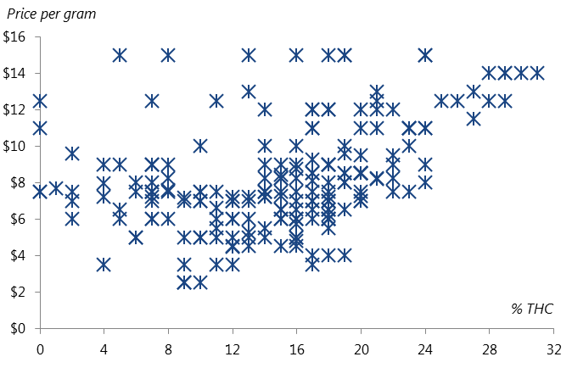
17 | 0 | $4.00
18 | 0 | $4.00
19 | 0 | $4.00
12 | 0 | $4.46
12 | 0 | $4.50
13 | 1 | $4.50
15 | 0 | $4.50
16 | 0 | $4.50
16 | 0 | $4.80
6 | 8 | $5.00
6 | 6 | $5.00
9 | 0 | $5.00
10 | 0 | $5.00
10 | 0 | $5.00
11 | 0 | $5.00
12 | 0 | $5.00
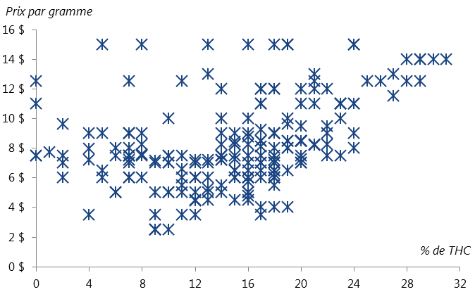
13 | 0 | $5.00
14 | 0 | $5.00
16 | 0 | $5.00
16 | 0 | $5.00
13 | 0 | $5.25
11 | 0 | $5.50
14 | 0 | $5.50
18 | 0 | $5.50
16 | 0 | $5.75
2 | 7 | $5.99
12 | 0 | $5.99
5 | 9 | $6.00
7 | 9 | $6.00
7 | 7 | $6.00
8 | 4 | $6.00
11 | 0 | $6.00
12 | 0 | $6.00
13 | 0 | $6.00
15 | 0 | $6.00
15 | 0 | $6.00
16 | 0 | $6.00
16 | 0 | $6.00
16 | 0 | $6.00
17 | 0 | $6.00
18 | 0 | $6.00
18 | 0 | $6.00
18 | 0 | $6.00
18 | 0 | $6.00
18 | 0 | $6.25
5 | 9 | $6.50
15 | 0 | $6.50
15 | 0 | $6.50
16 | 0 | $6.50
17 | 0 | $6.50
18 | 0 | $6.50
18 | 0 | $6.50
19 | 0 | $6.50
11 | 0 | $6.60
2 | 7 | $7.00
7 | 9 | $7.00
9 | 12 | $7.00
10 | 10 | $7.00
10 | 3 | $7.00
12 | 0 | $7.00
12 | 0 | $7.00
13 | 0 | $7.00
16 | 0 | $7.00
17 | 0 | $7.00
17 | 0 | $7.00
18 | 0 | $7.00
18 | 0 | $7.00
18 | 0 | $7.00
20 | 0 | $7.00
20 | 0 | $7.00
9 | 9 | $7.16
4 | 5 | $7.20
7 | 5 | $7.20
12 | 0 | $7.20
13 | 0 | $7.20
14 | 0 | $7.20
14 | 0 | $7.20
18 | 0 | $7.20
15 | 0 | $7.25
20 | 0 | $7.25
0 | 9 | $7.50
0 | 9 | $7.50
2 | 4 | $7.50
6 | 5 | $7.50
7 | 9 | $7.50
7 | 9 | $7.50
7 | 9 | $7.50
8 | 13 | $7.50
10 | 5 | $7.50
10 | 2 | $7.50
11 | 5 | $7.50
14 | 0 | $7.50
14 | 0 | $7.50
14 | 0 | $7.50
15 | 0 | $7.50
16 | 0 | $7.50
17 | 0 | $7.50
18 | 0 | $7.50
20 | 0 | $7.50
22 | 0 | $7.50
23 | 0 | $7.50
8 | 6 | $7.60
1 | 13 | $7.70
4 | 10 | $7.97
6 | 5 | $8.00
7 | 6 | $8.00
18 | 0 | $8.00
19 | 0 | $8.00
19 | 0 | $8.00
24 | 0 | $8.00
17 | 1 | $8.09
21 | 0 | $8.20
8 | 6 | $8.25
14 | 1 | $8.25
15 | 0 | $8.25
15 | 0 | $8.25
16 | 0 | $8.25
21 | 0 | $8.25
22 | 0 | $8.25
15 | 5 | $8.42
17 | 0 | $8.50
17 | 0 | $8.50
19 | 0 | $8.50
19 | 0 | $8.50
20 | 0 | $8.50
20 | 0 | $8.50
20 | 0 | $8.50
20 | 0 | $8.50
20 | 0 | $8.50
20 | 0 | $8.50
20 | 0 | $8.50
16 | 0 | $8.75
22 | 1 | $8.99
4 | 6 | $9.00
5 | 8 | $9.00
7 | 10 | $9.00
7 | 7 | $9.00
7 | 7 | $9.00
8 | 9 | $9.00
14 | 0 | $9.00
15 | 0 | $9.00
16 | 0 | $9.00
18 | 0 | $9.00
18 | 0 | $9.00
18 | 0 | $9.00
18 | 0 | $9.00
24 | 0 | $9.00
17 | 0 | $9.25
20 | 0 | $9.50
22 | 0 | $9.50
2 | 14 | $9.60
19 | 0 | $9.60
10 | 14 | $10.00
14 | 0 | $10.00
16 | 0 | $10.00
19 | 0 | $10.00
23 | 0 | $10.00
0 | 13 | $11.00
17 | 0 | $11.00
17 | 0 | $11.00
20 | 0 | $11.00
21 | 0 | $11.00
23 | 0 | $11.00
23 | 0 | $11.00
23 | 0 | $11.00
23 | 0 | $11.00
24 | 0 | $11.00
24 | 0 | $11.00
27 | 0 | $11.50
14 | 0 | $12.00
17 | 0 | $12.00
17 | 0 | $12.00
18 | 0 | $12.00
18 | 0 | $12.00
20 | 0 | $12.00
21 | 0 | $12.00
22 | 1 | $12.00
0 | 18 | $12.50
7 | 5 | $12.50
11 | 14 | $12.50
21 | 0 | $12.50
25 | 0 | $12.50
26 | 0 | $12.50
28 | 0 | $12.50
29 | 0 | $12.50
13 | 0 | $13.00
21 | 0 | $13.00
27 | 0 | $13.00
28 | 0 | $14.00
29 | 0 | $14.00
29 | 0 | $14.00
30 | 0 | $14.00
31 | 0 | $14.00
5 | 9 | $15.00
8 | 13 | $15.00
13 | 0 | $15.00
16 | 0 | $15.00
18 | 0 | $15.00
19 | 0 | $15.00
19 | 0 | $15.00
24 | 0 | $15.00
24 | 0 | $15.00

